PLI
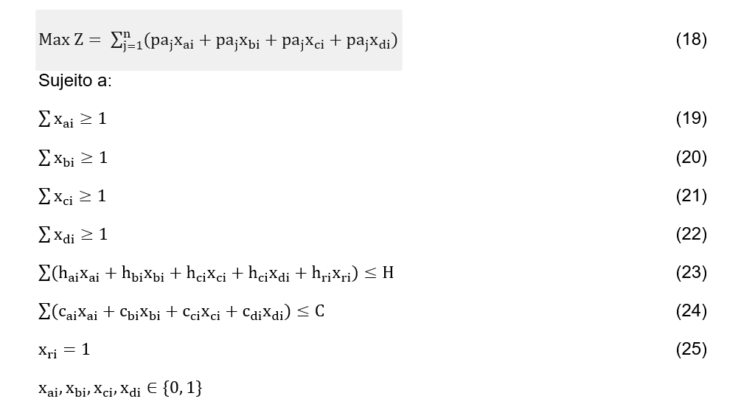
 | Programação Linear Inteira

i | Projetos | pa | ci | hi | xi | Projetos | xi | Solução usando o Solver do Excel para xi baseados na função a ser maximizada e suas restrições. Marcar no solver a opção PL Simplex.
1 | Projeto 1 | 19 | R$ 35,000.00 | 35 | 1 | Projeto 1 | 1
2 | Projeto 2 | 4 | R$ 500,000.00 | 520 | 0 | Projeto 2 | 0
3 | Projeto 3 | 20 | R$ 25,000.00 | 35 | 1 | Projeto 3 | 1
4 | Projeto 4 | 16 | R$ 25,500.00 | 45 | 1 | Projeto 4 | 1
5 | Projeto 5 | 14 | R$ 45,000.00 | 40 | 1 | Projeto 5 | 1
6 | Projeto 6 | 13 | R$ 350,000.00 | 370 | 1 | Projeto 6 | 1
7 | Projeto 7 | 17 | R$ 25,000.00 | 50 | 1 | Projeto 7 | 1
8 | Projeto 8 | 40 | R$ 70,000.00 | 45 | 1 | Projeto 8 | 1
9 | Projeto 9 | 1 | R$ 120,000.00 | 340 | 1 | Projeto 9 | 1
10 | Projeto 10 | 5 | R$ 85,000.00 | 180 | 1 | Projeto 10 | 1
11 | Projeto 11 | 2 | R$ 350,000.00 | 400 | 0 | Projeto 11 | 0
12 | Projeto 12 | 18 | R$ 35,500.00 | 40 | 1 | Projeto 12 | 1
13 | Projeto 13 | 6 | R$ 45,500.00 | 70 | 1 | Projeto 13 | 1
14 | Projeto 14 | 15 | R$ 90,000.00 | 90 | 1 | Projeto 14 | 1
15 | Projeto 15 | 189 | R$ - | 704 | 1 | Projeto 15 | 1
16 | Projeto R1 | - | R$ - | 1050 | 1 | Projeto R1 | 1
17 | Projeto R2 | - | R$ - | 1140 | 1 | Projeto R2 | 1
18 | Projeto R3 | - | R$ - | 880 | 1 | Projeto R3 | 1

 | Restrições | Valores
 | Orçamento (C) | R$ 1,284,822.72 |  | Já possui recurso, não usará dinheiro do plano anual da Reitoria
 | ∑ xi * ci | R$ 951,500.00
 | Hora-arquiteto (H) | 6050
 | ∑ xi * hi | 5114
 | ∑ xai | 8
 | ∑ xbi | 1
 | ∑ xci | 3
 | ∑ xdi | 1
 | xr1 | 1
 | xr2 | 1
 | xr3 | 1
 | Valor total (z) | 373

Notas:
1 | Projeto 15 possui outra fonte orçamentária para execução.
2 | Execução orçamentária ano de 2018 - Fonte planilha Relatório de Gestão 2018 (https://www.ufpe.br/proplan/relatorios-de-gestao) - página 100 R$ 1284822,72 |  |  | R$ 1,284,822.72

3 | Projetos da Reitoria possui outra fonte orçamentária para execução. R$ 16.687.660,00

4 | Valor total considerando todas as fontes necessária para a execução. R$ 1.670.000,00

